cennik
 |  | Oferta z dnia: 28.02.2023 |  | Tel. kom.: (+48 61) 694 160 741 e-mail: marcin@aluro.pl www.aluro.pl
 |  | Zamawiający:
ZDJĘCIE | SYMBOL | NAZWA TOWARU | CENA HURTOWA Brutto | PAKOWANIE | ILOŚC ZAMAWIANA [szt] | WARTOŚĆ POZYCJI BRUTTO
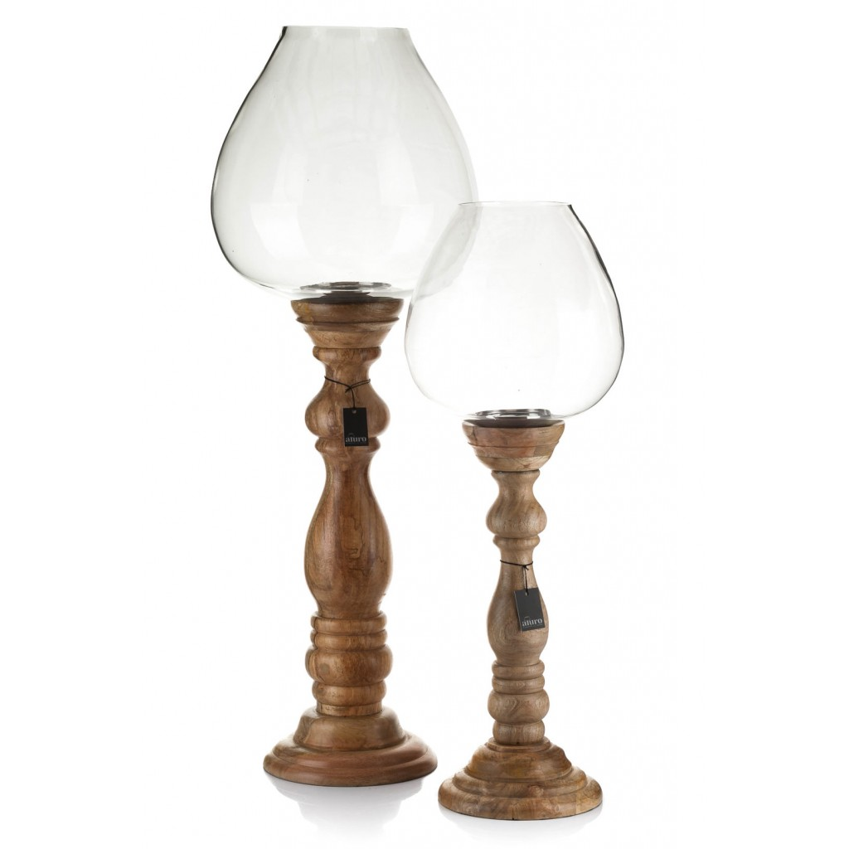 | A01502 | Lampion ABBASI exclusive design XXL_Aluro Szerokość: 38,00 cm Głębokość: 38,00 cm Wysokość: 115,00 cm | 850,00 zł | 1/1 szt.
 |  |  |  |  | WARTOŚĆ ZAMÓWIENIA

